登録完了
画面ID | REG02 | 画面名 | 登録完了画面 |  | 作成者 | 高橋 圭佑 | 更新日 | 2023-10-03

1
1
画面イメージ
 |  |  |  |  |  | 画面部品 | Action
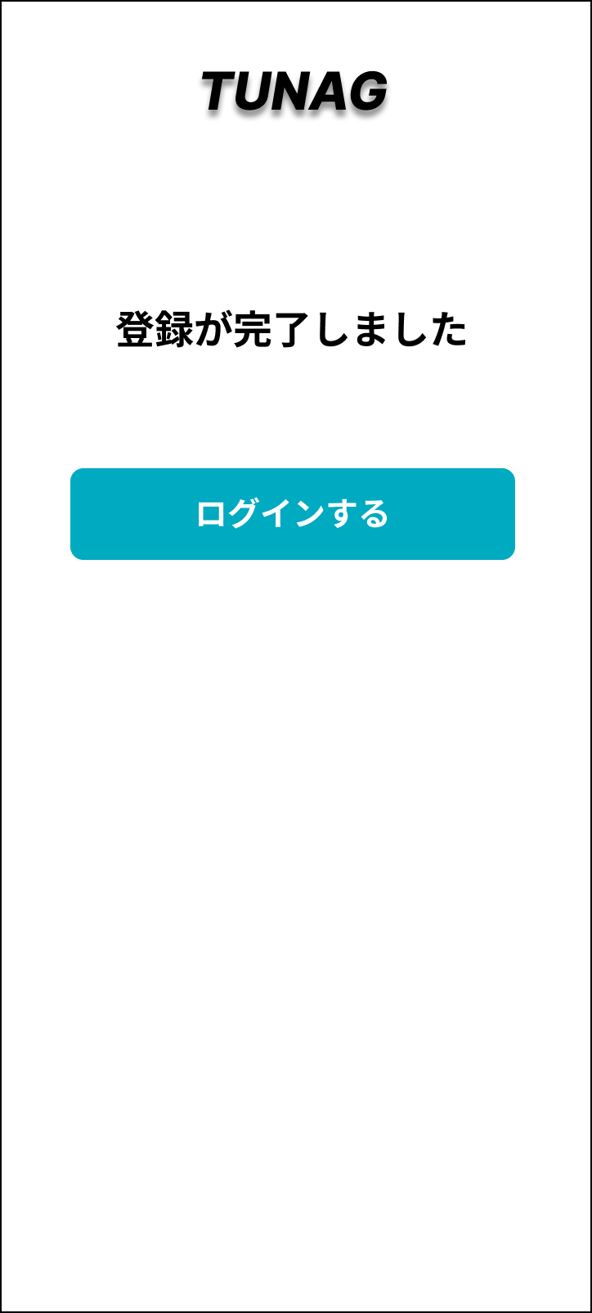

1

1
1

画面部品
No. | 部品名 | 種類 | 表示文字数 | 入力文字数 |  | 文字種 | 状態 | 備考
 |  |  |  | 最小 | 最大
1 | 登録完了メッセージ | ラベル
2 | 「ログインする」ボタン | ボタン

イベント
No. | Action | 処理 |  |  |  | メッセージ
1 | 「ログインする」ボタン押下 | ログイン画面へ遷移する。

